界面&功能
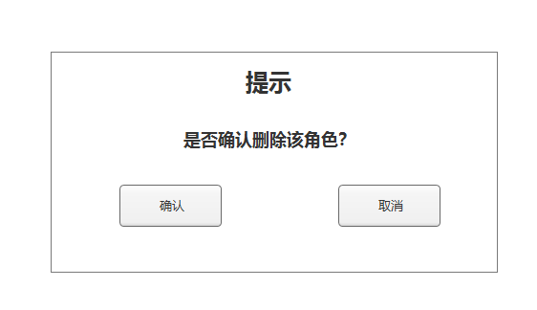
界面相关

 | 创角界面

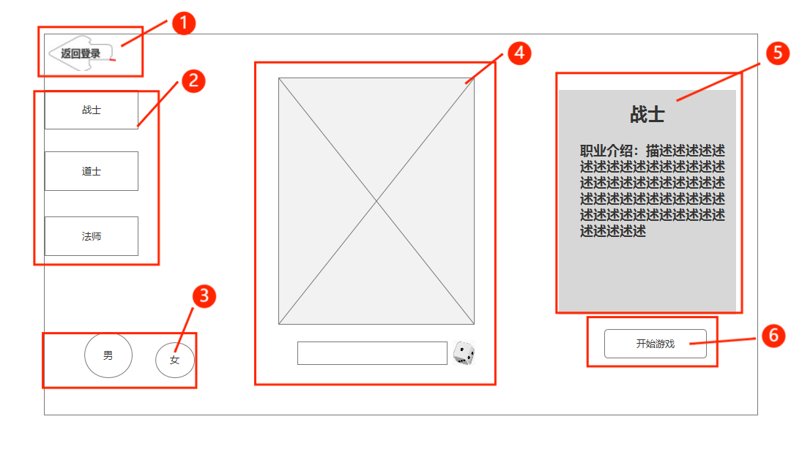
 |  |  | 1.返回按钮 |  | 1.返回按钮
 |  |  | ▶ | 箭头的样式 | ▶ | 点击返回登录界面
 |  |  | 2.职业名称 |  | 2.职业选择
 |  |  | ▶ | 显示艺术字职业名，文字有背景及底框（有选中、未选中状态） | 3.性别按钮
 |  |  | 3.性别选择 |  | ▶ | 选择性别显示对应性别的人物模型
 |  |  | ▶ | 分男，女 选中后有一个放大的区别效果 | 4.人物模型，姓名输入框，随机按钮
 |  |  | 4.对应职业人物立绘，名字输入框，筛子按钮 |  | ▶ | 选择对应职业显示对应职业的模型
 |  |  | 5.选中后职业描述 |  | ▶ | 点击则玩家输入名字，最多输入七个字
 |  |  | 6.开始游戏按钮 |  | ▶ | 随机按钮
 |  |  |  |  |  | 点击该按钮，随机为玩家取名
 |  |  |  |  | 5.职业描述
 |  |  |  |  | 6.开始游戏按钮
 |  |  |  |  | ▶ | 点击后确认玩家选择了职业、角色姓名合规后创建角色（若未选择角色、未填写角色姓名，该按钮为灰色不可点击状态）

 | 角色界面
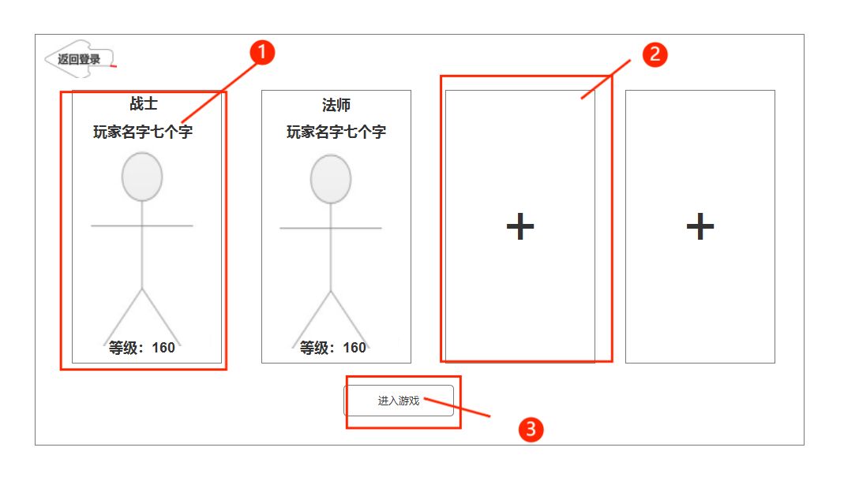
 |  | 1.玩家角色选择 |  |  | 1.玩家角色选择
 |  | ▶ | 四个账号以一个平面的样式展示，选中的账号立绘高亮稍微放大 |  | ▶ | 选中的账号立绘高亮稍微放大
 |  |  |  |  | ▶ | 删除按钮：点击则弹出提示窗口
 |  | ▶ | 显示账号角色立绘 |  | 2.添加角色按钮
 |  | ▶ | 删除账号按键 |  | ▶ | 没有角色时显示加号
 |  |  | 删除的图标 |  |  | 点击该按键弹出窗口提示《是否确认删除该角色？》，点击确认则直接删除，点击取消则关闭弹窗
 |  | 2.没有账号的位置则显示+号 |  |  | 3.进入游戏按钮
 |  | 3.进入游戏按钮 |  |  | ▶ | 点击进入游戏按钮，会以当前选中角色进入游戏

